Arkusz1
ZDJĘCIE / PHOTO | KOD PRODUKTU / PRODUCT CODE | EAN | OPIS / DESCRIPTION | ILOŚĆ / QUANTITY
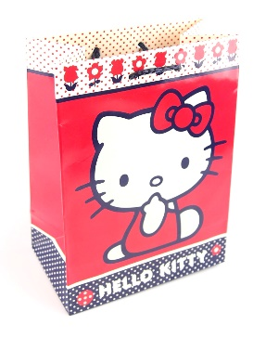 | 20893 | 8414778208933 | Torebka prezentowa Hello Kitty 18 x 13 x 8 cm, 24 szt. Mix wzorów. Hello Kitty gift bag 18 x 13 x 8 cm, 24 pcs. Mix of designs. | 2,880
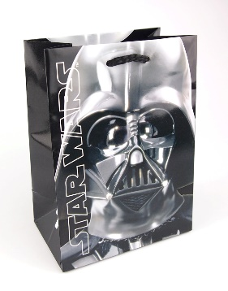 | 47009 | 8414778470095 | Torebka prezentowa Gwiezdne Wojny 18 x 13 x 8 cm, 24 szt. Mix wzorów. Star Wars gift bag 18 x 13 x 8 cm, 24 pcs. Mix of designs. | 6,240
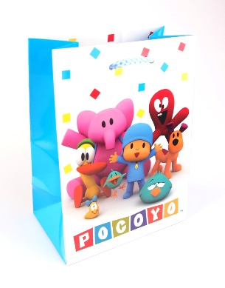 | 30449 | 8414778304499 | Torebka prezentowa Pocoyo 18 x 13 x 8 cm, 24 szt. Mix wzorów. Pocoyo gift bag 18 x 13 x 8 cm, 24 pcs. Mix of designs. | 2,880
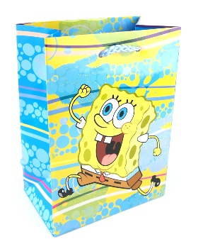 | 30438 | 8414778304383 | Torebka prezentowa SpongeBob 18 x 13 x 8 cm, 24 szt. Mix wzorów. SpongeBob gift bag 18 x 13 x 8 cm, 24 pcs. Mix of designs. | 3,600
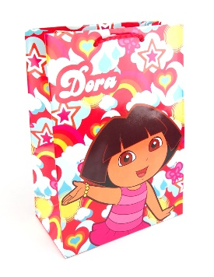 | 30433 | 8414778304338 | Torebka prezentowa Dora 18 x 13 x 8 cm, 24 szt. Mix wzorów. Dora gift bag 18 x 13 x 8 cm, 24 pcs. Mix of designs. | 14,880
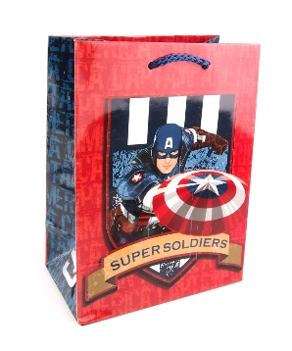 | 13357 | 8414778133570 | Torebka prezentowa Kapitan Ameryka 18 x 13 x 8 cm, 24 szt. Mix wzorów. Captain America gift bag 18 x 13 x 8 cm, 24 pcs. Mix of designs. | 18,720
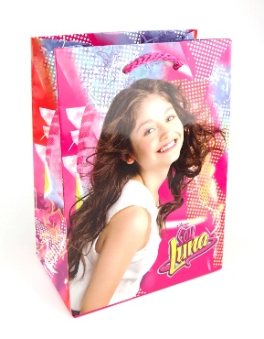 | 53212 | 8414778532120 | Torebka prezentowa Soy Luna, wymiary: 18 x 13 x 8 cm, 24 szt. Mix wzorów. Soy Luna gift bag, dimensions: 18 x 13 x 8 cm, 24 pcs. Mix of designs. | 11,520
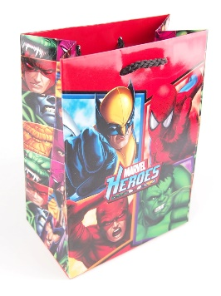 | 13361. | 28414778133611 | Torebka prezentowa Marvel Heroes 18 x 13 x 8 cm, 24 szt. Mix wzorów. Marvel Heroes gift bag 18 x 13 x 8 cm, 24 pcs. Mix of designs. | 11,520
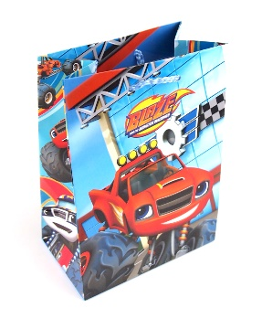 | 53241 | 8414778532410 | Torebka prezentowa Blaze i Mega Maszyny 18 x 13 x 8 cm, 24 szt. Mix wzorów. Blaze and the Monster Machines gift bag 18 x 13 x 8 cm, 24 pcs. Mix of designs. | 4,560
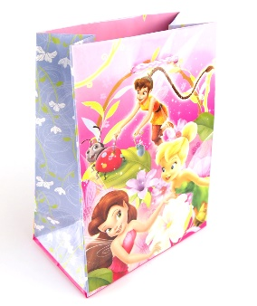 | 12723 | 8414778127234 | Torebka prezentowa Disney Wróżki 18 x 13 x 8 cm, 24 szt. Mix wzorów. Disney Fairies gift bag 18 x 13 x 8 cm, 24 pcs. Mix of designs. | 7,200
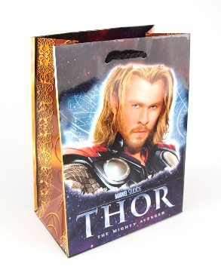 | 13353 | 8414778133532 | Torebka prezentowa Thor 18 x 13 x 8 cm, 24 szt. Mix wzorów. Thor gift bag 18 x 13 x 8 cm, 24 pcs. Mix of designs. | 10,080
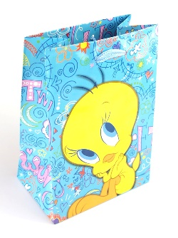 | 31141 | 8414778311411 | Torebka prezentowa Tweety 18 x 13 x 8 cm, 24 szt. Mix wzorów. Tweety gift bag 18 x 13 x 8 cm, 24 pcs. Mix of designs. | 25,440
 | 30432 | 8414778304321 | Torebka prezentowa Dora 23 x 16 x 9 cm, 12 szt. Mix wzorów. Dora gift bag 23 x 16 x 9 cm, 12 pcs. Mix of designs. | 10,080
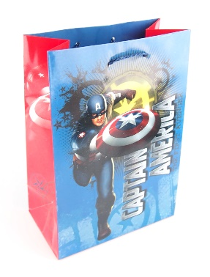 | 13358 | 8414778133587 | Torebka prezentowa Kapitan Ameryka 23 x 16 x 9 cm, 12 szt. Mix wzorów. Captain America gift bag 23 x 16 x 9 cm, 12 pcs. Mix of designs. | 480
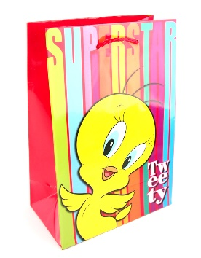 | 31142 | 8414778311428 | Torebka prezentowa Tweety 23 x 16 x 9 cm, 12 szt. Mix wzorów. Tweety gift bag 23 x 16 x 9 cm, 12 pcs. Mix of designs. | 6,240
 | 53240 | 8414778532403 | Torebka prezentowa Blaze i Mega Maszyny 23 x 16 x 9 cm, 12 szt. Mix wzorów. Blaze and the Monster Machines gift bag 23 x 16 x 9 cm, 12 pcs. Mix of designs. | 960
 | 53211 | 8414778532113 | Torebka prezentowa Soy Luna 23 x 16 x 9 cm, 12 szt. Mix wzorów. Soy Luna gift bag 23 x 16 x 9 cm, 12 pcs. Mix of designs. | 8,160
 | 13354 | 8414778133549 | Torebka prezentowa Thor 23 x 16 x 9 cm, 12 szt. Mix wzorów. Gift bag Thor 23 x 16 x 9 cm, 12 pcs. Mix of designs. | 480
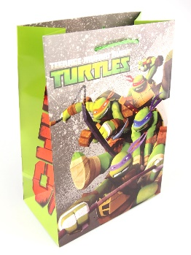 | 30678 | 8414778306783 | Torebka prezentowa Żółwie Ninja 23 x 16 x 9 cm, 12 szt. Mix wzorów. Ninja Turtles gift bag 23 x 16 x 9 cm, 12 pcs. Mix designs. | 10,080
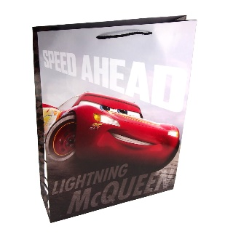 | 30127 | 8414778301276 | Torebka prezentowa Disney Auta 45.5 x 33 x 10 cm, 10 szt. Mix wzorów. Disney Cars gift bag 45.5 x 33 x 10 cm, 10 pcs. Mix of designs. | 101
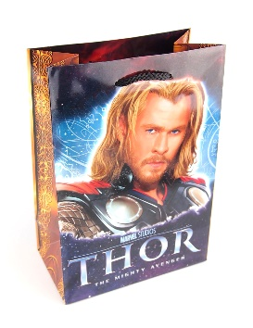 | 13356 | 8414778133563 | Torebka prezentowa Thor 45.5 x 33 x 10 cm, 10 szt. Mix wzorów. Thor gift bag 45.5 x 33 x 10 cm, 10 pcs. Mix of designs. | 5,200
 | 53209 | 8414778532090 | Torebka prezentowa Soy Luna 45.5 x 33 x 10 cm, 10 szt. Mix wzorów. Soy Luna gift bag 45.5 x 33 x 10 cm, 10 pcs. Mix of designs. | 5,000
 | 20896 | 8414778208964 | Torebka prezentowa Hello Kitty 45.5 x 33 x 10 cm, 10 szt. Mix wzorów. Hello Kitty gift bag 45.5 x 33 x 10 cm, 10 pcs. Mix of designs. | 4,000
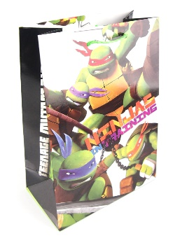 | 30680 | 8414778306806 | Torebka prezentowa Żółwie Ninja 45.5 x 33 x 10 cm, 10 szt. Mix wzorów. Ninja Turtles gift bag 45.5 x 33 x 10 cm, 10 pcs. Mix of designs. | 4,600
 | 47044 | 8414778470446 | Torebka prezentowa Gwiezdne Wojny 45.5 x 33 x 10 cm, 10 szt. Mix wzorów. Star Wars gift bag 45.5 x 33 x 10 cm, 10 pcs. Mix of designs. | 8,000
 |  |  |  | 182,901

